Sheet1
cfx 지갑1
 | 아이디 | 01042172034
 | cfx address | 0x40C5eA3a67abF03103cc877A043430E3C7cA64EE
 | cfx private | 0xf78781ce06c2b07b44693613676e1624c01f7ed14781a4fe4ea2a9c2cbc9cd77
 | cfx mnemonic | page ignore brother arrest woman snow endless spider gym energy tilt garment
 | cfx address | 0x98E929dfFA7Bc9bDc1156c57e720EC5115Cfc9da
 | private key | 0xec60818a90bca8b37b719994097412a8f1822549821288ff78b773781e8638f8

 | 비밍번호 | jung2019!!
 | ETH | 0.09889451eth

cfx 지갑2
 | 아이디 | 01025440039
 | cfx address | 0x40C5eA3a67abF03103cc877A043430E3C7cA64EE
 | cfx private | 0xbd7cbc3782004a037c5772c2501922f636914862b9db40cf105f2b3328890239
 | cfx mnemonic | tape bulb diary gravity caught aunt share bamboo quantum doll boat mention
 | cfx address | 0x98E929dfFA7Bc9bDc1156c57e720EC5115Cfc9da
 | private key

 | 비밍번호 | jung2019!!
 | ETH | 0.0906652ETH

보내줄 곳 |  | 0x17df614a1858a8b3aab29d6426138040d30d8648

mew |  | 0x253bade3bd51bb3db563ed1b388d12da4b3cf76a

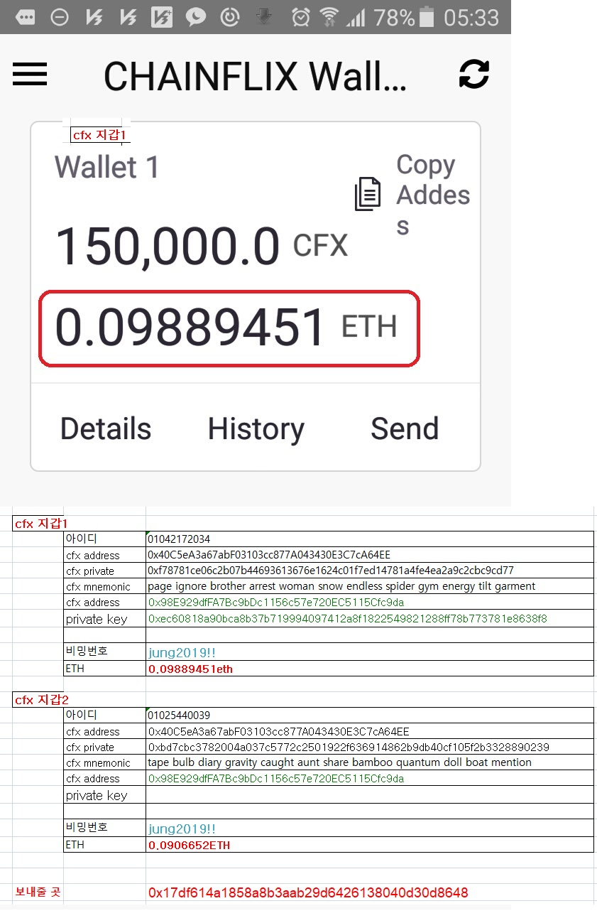

안녕하세요?
초기투자자로 CFX 지갑을 2개 만들어서 사용하였습니다.
CFX를 송금하려면 ETH가 필요하다고 하여 각각의 지갑에 이더를 보관하였습니다.

그런데 지갑이 바뀌면서 이더를 찾지 못하고 있습니다.
첨부파일로 자세한 지갑 내역을 보내드리니 찾아주시기 부탁드립니다.

고맙습니다.

